TI確認
Tonにつけている抵抗値が変わると出力電圧も変わるのか
→Vout1.25の時、RTON＝21.75kΩだが、抵抗のばらつきによりRTONが±1％ずれた時Voutも同様にずれるのでしょうか？
それとも、TONピンの抵抗値判別器のようなものには解像度があり、多少のずれでも出力電圧は変わらないのでしょうか？
もしそうであれば、その抵抗値判別機の解像度は抵抗のばらつき何％くらいは許容できるものなのでしょうか？

出力電圧はOn時間でも決まると思うが、仕様書をみるとFBについている抵抗のみで決まるように見える。
→FBについているRTOP, RBOTで決まるのは、出力電圧値ではなく、出力電圧の変動可能範囲だと思います。実際に出力される電圧はOn時間（RTONの値）で決まると思うのですが、認識合っていますか？
RTOP, RBOTの仕事はVoutを分圧して、VFB=VREF±10％にすることですよね？仮にR9：1.4kΩ, R7：1kΩ,VREF=0.508Vだとすると、Voutが1.10~1.34V以外の時DCDCが停止するということになると思います。
つまり実際に出力される電圧を決めているのはRTONであり、R7,R9は出力された電圧のエラー範囲を決めているだけだと思うのですが、間違っているでしょうか？
 | Vout | VFB | VREF±10％
min | 1.09728 | 0.4572 | 0.4572
typ | 1.2 | 0.5 | 0.508
V_{FB} = V_{REF} = 0.508V±10％以外でDCDC停止
MAX | 1.34112 | 0.5588 | 0.5588
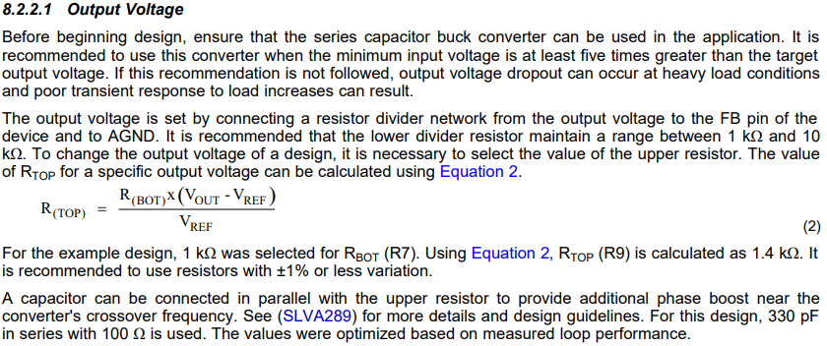
Vout
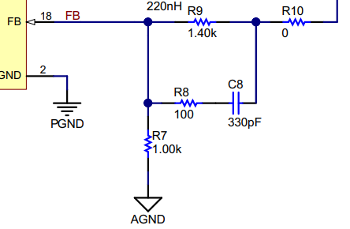

V_{FB}
= Vout*R7/(R7+R9)

ENピンへの電圧を、Vinの分圧ではなく、外部電源で供給する場合、プルダウン抵抗は必要でしょうか？

Vinの分圧をなくして、外部電源供給
外部電源
1.23V以上

電源入力がないときの
プルダウン抵抗として使う

←In English
1 | Does the output voltage change when the value of the resistor RTON attached to the TON pin changes?
 | → When Vout is 1.25, RTON = 21.75kΩ, but if RTON deviates ±1% due to variations in resistance, will Vout also deviate?
 | Or does something like the TON pin resistance value discriminator have resolution, and does the output voltage remain the same even with some deviation?
 | If so, what percentage of resistance variation is acceptable for the resolution of the resistance value discriminator?

2 | I think that the output voltage is also determined by the On time, but looking at the specifications, it seems that it is determined only by the resistor attached to FB.
 | → I think that what is determined by RTOP and RBOT attached to FB is not the output voltage value, but the variable range of the output voltage.
 | I think that the voltage that is actually output is determined by the On time (value of RTON).
 | The job of RTOP and RBOT is to divide Vout to make VFB=VREF±10%, right?
 | Assuming that R9: 1.4kΩ, R7: 1kΩ, and VREF=0.508V, DCDC will stop when Vout is outside 1.10 to 1.34V.
 | In other words, it is RTON that determines the actual output voltage, and I think that R7(RBOT) and R9(RTOP) only determine the error range of the output voltage, am I wrong?
 |  | Vout | VFB | VREF±10％
 | min | 1.09728 | 0.4572 | 0.4572
 | typ | 1.2 | 0.5 | 0.508
DCDC stop at other than V_{FB} = V_{REF} = 0.508V±10%
 | MAX | 1.34112 | 0.5588 | 0.5588

Vout
V_{FB}
= Vout*R7/(R7+R9)

3 | If the voltage to the EN pin is supplied by an external supply rather than a voltage divider of Vin, do I need a pull-down resistor?

Do not divide Vin.
Supplied with an external power supply.

External
power supply
1.23V or more

Used as a pull-down resistor
when there is no power input

